案例
序号 | 地址 | 用途 | 楼层 | 面积 | 成交价 | 单价 | 成交时间 | 市场价 |  | 备注 | 竞买轮次 | 链接
1 | 朝阳区将台西路10号院3号楼6层601 | 公寓 | 6/23 | 227.34 | 12,303,552 | 54120 | 2025-01-19 | 21434914 | 94286 | 二拍 | 6 | https://sf-item.taobao.com/sf_item/870981299231.htm?spm=a213w.7398504.paiList.9.679c3f25MuJJj0&track_id=d9e2dbef-01be-4596-b631-2706b72c20bf
2 | 朝阳区将台西路10号院1号楼7层701 | 公寓 | 7/23 | 217.15 | 11,750,520 | 54112 | 2025-01-19 | 20474142 | 94286 | 二拍 | 6 | https://sf-item.taobao.com/sf_item/871820584508.htm?spm=a213w.7398504.paiList.8.679c3f25MuJJj0&track_id=d9e2dbef-01be-4596-b631-2706b72c20bf
3 | 朝阳区将台西路10号院3号楼8层806 | 公寓 | 8/23 | 141.78 | 8,299,984 | 58541 | 2025-01-19 | 13367828 | 94286 | 二拍 | 21 | https://sf-item.taobao.com/sf_item/871173274296.htm?spm=a213w.7398504.paiList.7.679c3f25MuJJj0&track_id=d9e2dbef-01be-4596-b631-2706b72c20bf
4 | 朝阳区将台西路10号院3号楼17层1703 | 公寓 | 17/23 | 127.98 | 7,813,344 | 61051 | 2025-01-19 | 12066685 | 94286 | 二拍 | 33 | https://sf-item.taobao.com/sf_item/871517757165.htm?spm=a213w.7398504.paiList.6.679c3f25MuJJj0&track_id=d9e2dbef-01be-4596-b631-2706b72c20bf
5 | 朝阳区将台西路10号院2号楼3层302 | 公寓 | 3/23 | 135.53 | 8,190,000 | 60429 | 2025/02/08 | 11396700 | 84090 | 一拍 | 8 | https://sf-item.taobao.com/sf_item/867650360640.htm?spm=a213w.7398504.paiList.3.679c3f25MuJJj0&track_id=d9e2dbef-01be-4596-b631-2706b72c20bf
6 | 朝阳区将台西路10号院3号楼2层201 | 公寓 | 2/23 | 223.21 | 13,786,400 | 61764 | 2024-08-27 | 24618300 | 110292 | 变卖 | 1 | https://paimai.jd.com/307181637
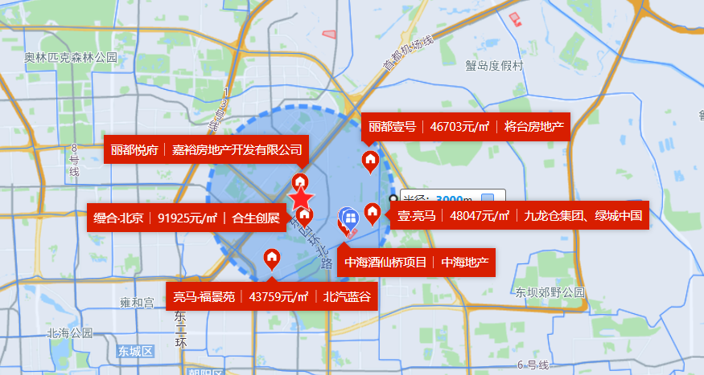

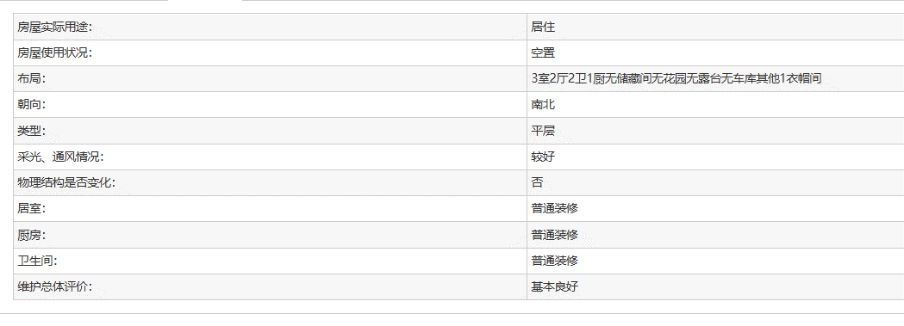

A

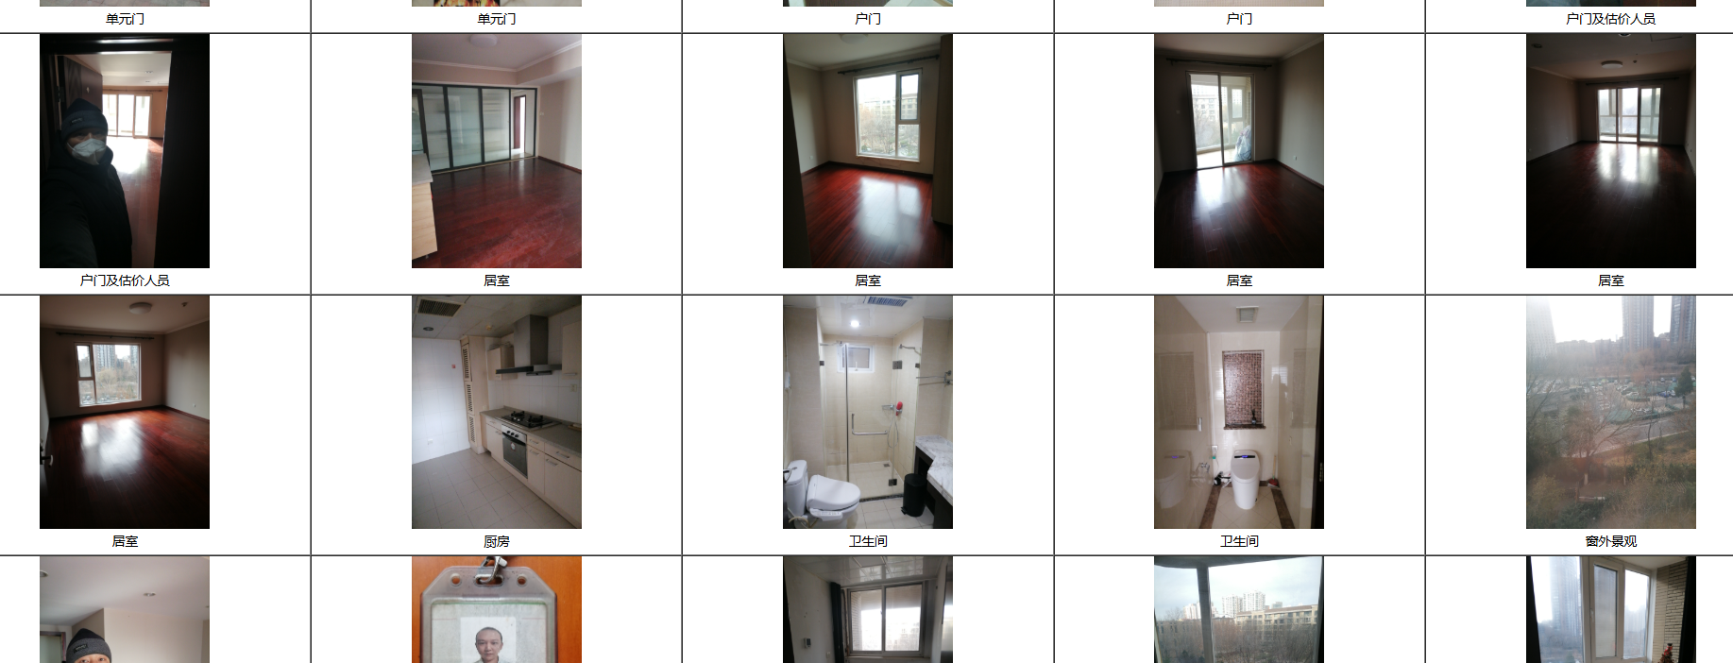

B

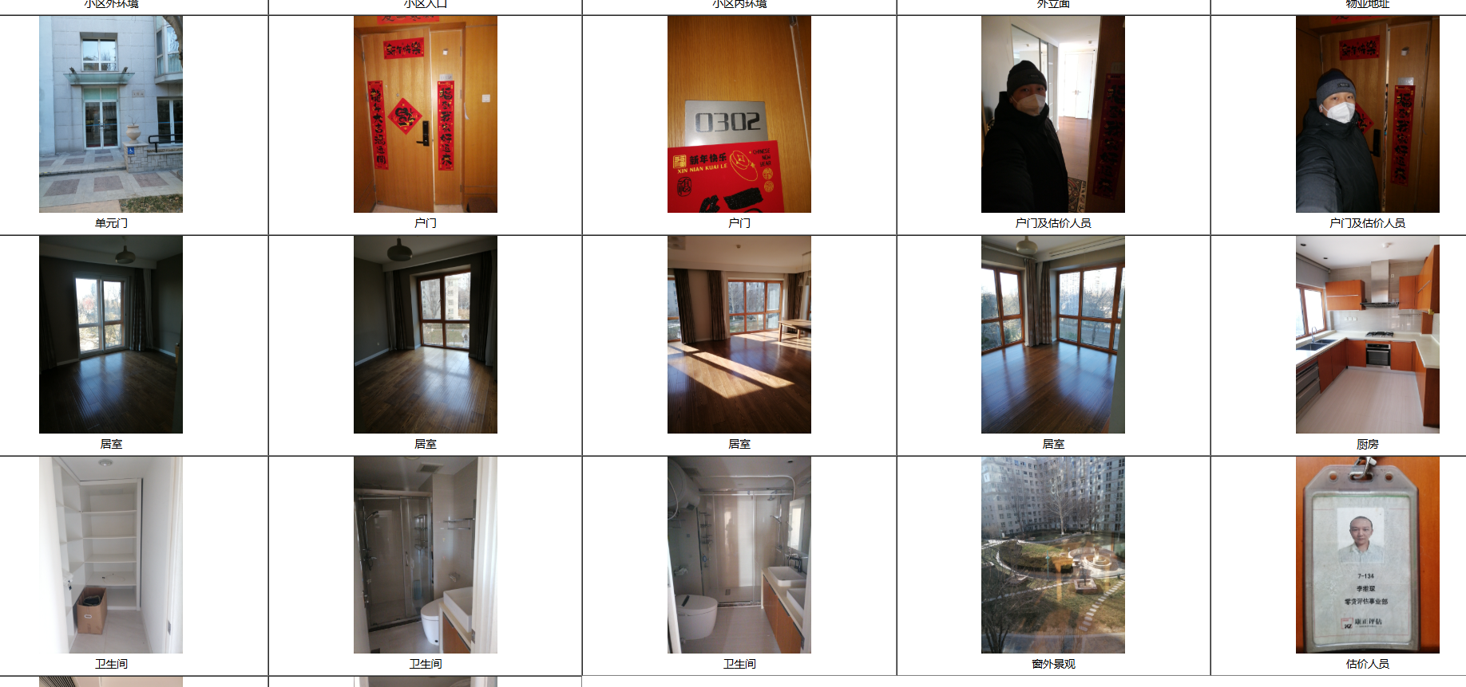

C

